Sheet1
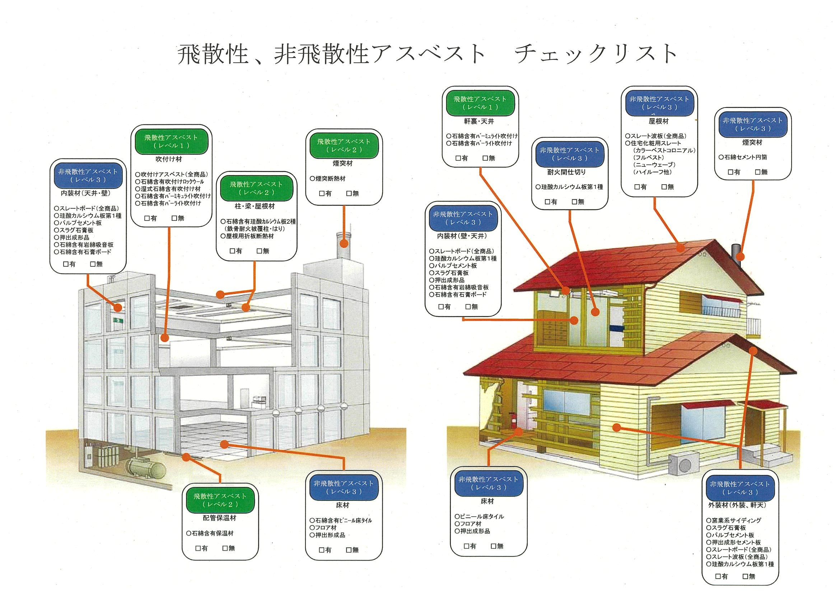
有 | 有 | 有 | 有 | 有 | 有 | 有 | 有 | 有 | 有 | 有 | 有 | 有 | 有
無 | 無 | 無 | 無 | 無 | 無 | 無 | 無 | 無 | 無 | 無 | 無 | 無 | 無
1 | 1 | 1 | 1 | 1 | 1 | 1 | 1 | 1 | 1 | 1 | 1 | 1 | 1

